meble do zam.
Wykaz wyposażenia mebli dla ZLO przy ul. Styrskiej 44 w Warszawie Załącznik nr 1 do SIWZ
Lp | Nazwa | Opis | Ilość | Symbol | Należy wskazać Producenta oraz typ lub numer katalogowy (wypełnia Wykonawca)
1. | Biurko z blendą 1200x700x750mm wraz z pomocnikiem biurowym 400x400x370mm | 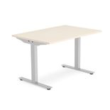 Biurko - blat wykonany z płyty trójwarstwowej dwustronnie laminowanej w klasie higieniczności E-1, blat grubości 25 mm o strukturze powierzchni biurowej - rozpraszającej światło. Dodatkowo biurko wyposażone w blat pod klawiaturę na solidnych, metalowych prowadnicach. Konstrukcja na metalowych dwóch nogach z podstawą w kształcie litery T , wyposażona w regulatory umożliwiające wypoziomowanie do 15 mm, zakończona stopką chroniącą podłogę przed zarysowaniem. | 1 | Ba 3
2. | Biurko z blendą 1400x800x750mmwraz z pomocnikiem biurowym 400x400x370mm | Biurko - blat wykonany z płyty trójwarstwowej dwustronnie laminowanej w klasie higieniczności E-1, blat grubości 25 mm o strukturze powierzchni biurowej - rozpraszającej światło. Dodatkowo biurko wyposażone w blat pod klawiaturę na solidnych, metalowych prowadnicach. Konstrukcja na metalowych dwóch nogach z podstawą w kształcie litery T , wyposażona w regulatory umożliwiające wypoziomowanie do 15 mm. , zakończona stopką chroniącą podłogę przed zarysowaniem. | 46 | Da 16
3. | Biurko z blendą 1600x700x750mm wraz z pomocnikiem biurowym 400x400x370mm. | Biurko - blat wykonany z płyty trójwarstwowej dwustronnie laminowanej w klasie higieniczności E-1, blat grubości 25 mm o strukturze powierzchni biurowej - rozpraszającej światło. Dodatkowo biurko wyposażone w blat pod klawiaturę na solidnych, metalowych prowadnicach. Konstrukcja na metalowych dwóch nogach z podstawą w kształcie litery T , wyposażona w regulatory umożliwiające wypoziomowanie do 15 mm. , zakończona stopką chroniącą podłogę przed zarysowaniem. | 5 | Da 16a
4. | Biurko z blendą 1600x800x750mm. wraz z pomocnikiem biurowym 400x400x370mm. | Biurko - blat wykonany z płyty trójwarstwowej dwustronnie laminowanej w klasie higieniczności E-1, blat grubości 25 mm o strukturze powierzchni biurowej - rozpraszającej światło. Dodatkowo biurko wyposażone w blat pod klawiaturę na solidnych, metalowych prowadnicach. Konstrukcja na metalowych dwóch nogach z podstawą w kształcie litery T , wyposażona w regulatory umożliwiające wypoziomowanie do 15 mm. , zakończona stopką chroniącą podłogę przed zarysowaniem. | 5 | Da 16
5. | Biurko z blendą 1800x800x750mm, dostawką 1000x600x750mm i pomocnikiem biurowym 400x400x370mm. | Biurko - blat wykonany z płyty trójwarstwowej dwustronnie laminowanej w klasie higieniczności E-1, blat grubości 25 mm o strukturze powierzchni biurowej - rozpraszającej światło. Dodatkowo biurko wyposażone w blat pod klawiaturę na solidnych, metalowych prowadnicach. Konstrukcja na metalowych dwóch nogach z podstawą w kształcie litery T , wyposażona w regulatory umożliwiające wypoziomowanie do 15 mm. , zakończona stopką chroniącą podłogę przed zarysowaniem. | 1 | Da 8b
6. | Fotel 700x760x450mm. | 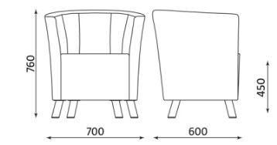 Fotel - skóra ekologiczna, wypełnienie z wysokiej jakości pianki poliuretanowej, miękkie, tapicerowane siedzisko i oparcie zintegrowane z podłokietnikami, kubełkowa forma, w całości tapicerowany. Tapicerka zmywalna. Chromowane nóżki zakończone stopkami, chroniące podłogę przed zarysowaniem. Wysokość nóżek ok. 100 mm. Kolorystyka tapicerki do uzgodnienia - minimum 10 kolorów do wyboru. Wymagane wymiary fotela: - wysokość siedziska 450 mm, - wysokość fotela 760 mm, - szerokość 700 mm. Kształt jak na rysunku pogladowym typu "Columbia" lub równoważny. Meble przedstawione w poz. 6 i poz.23 muszą mieć to samo wzornictwo - wykończenie /stanowią komplet/. | 16 | Bd 1
7. | Fotel obrotowy z podłokietnikami | 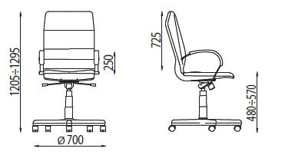 Fotel obrotowy w całości tapicerowany skórą ekologiczną z regulowanymi podłokietnikami i podstawą chrom. Podstawa pięcioramienna o prostych ramionach, opadających pod kątem z miejsca osadzenia amortyzatora w stronę kółek. Kółka miękkie do twardych powierzchni, chroniące podłogę przed zarysowaniem. Mechanizm SYNHRO możliwiający synchroniczne odchylanie oparcia i siedziska, wyposażony w system ANTI SHOCK zapobiegający uderzeniu oparcia w plecy siedzącego po zwolnieniu mechanizmu. Podłokietniki stalowe z miękkimi tapicerowanymi nakładkami. Szerokie, komfortowe siedzisko i ergonomiczne wyprofilowane oparcie wykonane z pianki trudnopalnej. | 63 | Bb 1
8. | Komoda w gabinetach lekarskich 800x400x780,4mm. | Komoda na dokumenty pełna z zamkiem baskwilowym trzyszufladowa. Wieniec dolny i górny wykonane z płyty obustronnie laminowanej w klasie higieniczności E - 1, o grubości 25 mm. Korpus, fronty wykonane z płyty obustronnie laminowanej w klasie higieniczności E - 1, o grubości 18 mm. Wszystkie wąskie krawędzie wieńców oraz przednia krawędź półek oklejone obrzeżem ABS, o grubości 2 mm. Ściana tylna wykonana z płyty pokrytej melaminą w kolorze szafy wpuszczana w boki i wieńce. Półki mocowane do korpusu systemem zapadkowym uniemożliwiającym przypadkowe poziome wysunięcie półek. | 17 | Cb 3
9. | Kontenerek mobilny z piórnikiem 430x580x600mm. | 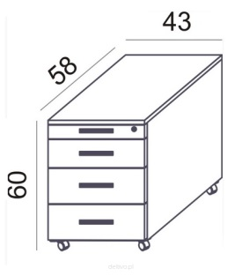 Korpus kontenera wykonany z płyty wiórowej laminowanej obustronnie o grubości 18 mm, wieniec górny wykonany z płyty laminowanej obustronnie o grubości 25 mm. Plecy frezowane na obwodzie, wpuszczane w boki i wieńce w celu wzmocnienia konstrukcji oraz ochrony przed kurzem. Krawędzie wąskie oklejone obrzeżem ABS 2 mm., kolorystycznie spójne z kolorem płyty. Kontener wyposażony w trzy szuflady płytkie i szufladę piórnikową. | 60 | Cm 1
10. | Krzesełko dziecięce '2' wys. siedziska 310mm. |  Krzesło wykonane z tworzywa sztucznego, wyróżniające się nowoczesnym i ergonomicznym kształtem. Stelaż w kolorze chrom, wykonany z rury okrągłej o śr. 18 mm. Lekkie sprężyste oparcie w naturalny sposób dostosowujące się do pleców dziecka, a szeroko rozstawione tylne nogi zapewniające wysoką stabilność. Krzesło odporne na zabrudzenia i wilgoć, a powierzchnia siedziska moletowana, odporna na zarysowania, antypoślizgowa. Zatyczki z tworzywa chroniące podłogę przed zarysowaniem. Otwór w oparciu stanowiący wygodny uchwyt wykorzystywany w czasie przemieszczania. Wymiar siedziska: 270x270 mm. Kolor krzesła do uzgodnienia - minimum 10 kolorów do wyboru. Kształt jak na rysunku poglądowym - typ krzesła "Colores" lub równoważny. | 9 | Ba 4a
11. | Krzesła poczekalnia, 2 siedziska | 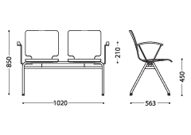 Ławka poczekalniowa z 2 siedziskami, siedziska ze sklejki z nakładką tapicerowaną na siedzisku i oparciu na 4 nogach z podłokietnikami na końcach zestawu. Tapicerka nakładki zmywalna - wypełnienie z wysokiej jakości pianki poliuretanowej, miękkiej.Siedzisko osadzone na metalowej belce, stelaż chrom. Siedzisko i oparcie wykonane ze sklejki grubości 10,5 mm w każdym miejscu. Siedzisko wraz z oparciem wykonane z jednej miski z podcięciem zwężającym szerokość siedziska poniżej części lędźwiowej oparcia, zwiększającym dynamikę oparcia podczas siedzenia. Miska krzesła pokryta laminatem CPL w kolorze do uzgodnienia. Nakładka na siedzisko i oparcie demontowalna. Zamontowane do ramy, podłokietniki o stelażu w kształcie litery „V”, z nakładką drewnianą (sklejka) wygiętą w łuk, podłokietniki wsparte na stelażu stalowym chromowanym z opcją demontażu. Konstrukcja chromowana, z rury o średnicy 22x2 mm w kształcie odwróconej litery V. Miska siedziska połączona z ramą za pośrednictwem krążków montażowych wykonanych ze sklejki. Na całej szerokości wymagane dodatkowe wzmocnienie (prócz elementu będącego przedłużeniem nogi lewej w nogę prawą) z rury o średnicy 22x2 mm. Nogi zakończone stopkami, które chronią przed zarysowaniem podłogi. Wymiary: wysokość siedziska 450 mm, wysokość krzesła 850 mm, całkowita szerokość zestawu – 1020 mm. odległość między siedziskami 120 mm Możliwe odchylenia od podanych wymiarów na poziomie 3 % Kształt jak na rysunku poglądowym typu "AXO 512" lub równoważny. Meble przedstawione w poz.11, 12, 13,14, 16 i 18 muszą mieć to samo wzornictwo/ wykończenie. Kolor sklejki i nakładek do uzgodnienia - minimum10 kolorów do wyboru. | 2 | Ba 4.2
12. | Krzesła poczekalnia, 3 siedziska | 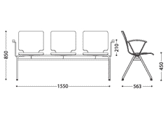 Ławka poczekalniowa z 3 siedziskami, siedziska ze sklejki z nakładką tapicerowaną na siedzisku i oparciu na 4 nogach z podłokietnikami na końcach zestawu. Tapicerka nakładki zmywalna -wypełnienie z wysokiej jakości pianki poliuretanowej, miękkiej. Siedzisko osadzone na metalowej belce, stelaż chrom. Siedzisko i oparcie wykonane ze sklejki grubości 10,5 mm w każdym miejscu. Siedzisko wraz z oparciem wykonane z jednej miski z podcięciem zwężającym szerokość siedziska poniżej części lędźwiowej oparcia, zwiększającym dynamikę oparcia podczas siedzenia. Miska krzesła pokryta laminatem CPL w kolorze do uzgodnienia. Nakładka na siedzisko i oparcie demontowalna. Zamontowane do ramy, podłokietniki o stelażu w kształcie litery „V”, z nakładką drewnianą (sklejka) wygiętą w łuk, podłokietniki wsparte na stelażu stalowym chromowanym z opcją demontażu. Konstrukcja chromowana, z rury o średnicy 22x2 mm w kształcie odwróconej litery V. Miska siedziska połączona z ramą za pośrednictwem krążków montażowych wykonanych ze sklejki. Na całej szerokości wymagane dodatkowe wzmocnienie (prócz elementu będącego przedłużeniem nogi lewej w nogę prawą) z rury o średnicy 22x2 mm. Nogi zakończone stopkami, chroniącymi przed zarysowaniem podłogi. Wymiary: wysokość siedziska 450 mm, wysokość krzesła 850 mm, całkowita szerokość zestawu – 1550 mm. odległość między siedziskami 120 mm Możliwe odchylenia od podanych wymiarów na poziomie 3 % Kształt jak na rysunku poglądowym typu Axo 512 lub równoważny. Meble przedstawione w poz.11, 12, 13, 14, 16 i 18 | 13 | Ba 4.3
13. | Krzesła poczekalnia, 4 siedziska | Ławka poczekalniowa z 4 siedziskami, siedziska ze sklejki z nakładką tapicerowaną na siedzisku i oparciu na 4 nogach z podłokietnikami na końcach zestawu. Tapicerka nakładki zmywalna -wypełnienie z wysokiej jakości pianki poliuretanowej, miękkiej, Siedzisko osadzone na metalowej belce, stelaż chrom. Możliwość łączenia krzeseł za pomocą dodatkowego elementu. Siedzisko i oparcie wykonane ze sklejki grubości 10,5 mm w każdym miejscu. Siedzisko wraz z oparciem wykonane z jednej miski z podcięciem zwężającym szerokość siedziska poniżej części lędźwiowej oparcia, zwiększającym dynamikę oparcia podczas siedzenia. Miska krzesła pokryta laminatem CPL w kolorze do uzgodnienia. Nakładka na siedzisko i oparcie demontowalna. Zamontowane do ramy, podłokietniki o stelażu w kształcie litery „V”, z nakładką drewnianą (sklejka) wygiętą w łuk, podłokietniki wsparte na stelażu stalowym chromowanym z opcją demontażu. Konstrukcja chromowana, z rury o średnicy 22x2 mm w kształcie odwróconej litery V. Miska siedziska połączona z ramą za pośrednictwem krążków montażowych wykonanych z sklejki. Na całej szerokości wymagane dodatkowe wzmocnienie (prócz elementu będącego przedłużeniem nogi lewej w nogę prawą) z rury o średnicy 22x2 mm. Nogi zakończone stopkami,chroniącymi przed zarysowaniem podłogi. Wymiary: wysokość siedziska 450 mm, wysokość krzesła 850 mm, całkowita szerokość zestawu – ok. 2080 mm. odległość między siedziskami 120 mm Możliwe odchylenia od podanych | 16 | Ba 4.4
14. | Krzesła poczekalnia, 5 siedzisk | Ławka poczekalniowa z 5 siedziskami, siedziska ze sklejki z nakładką tapicerowaną na siedzisku i oparciu na 4 nogach z podłokietnikami na końcach zestawu. Tapicerka nakładki zmywalna -wypełnienie z wysokiej jakości pianki poliuretanowej,miękkiej.Siedzisko osadzone na metalowej belce, stelaż chrom. Możliwość łączenia krzeseł za pomocą dodatkowego elementu . Siedzisko i oparcie wykonane ze sklejki grubości 10,5 mm w każdym miejscu. Siedzisko wraz z oparciem wykonane z jednej miski z podcięciem zwężającym szerokość siedziska poniżej części lędźwiowej oparcia, zwiększającym dynamikę oparcia podczas siedzenia. Miska krzesła pokryta laminatem CPL w kolorze do uzgodnienia. Nakładka na siedzisko i oparcie demontowalna. Zamontowane do ramy, podłokietniki o stelażu w kształcie litery „V”, z nakładką drewnianą (sklejka) wygiętą w łuk, podłokietniki wsparte na stelażu stalowym chromowanym z opcją demontażu. Konstrukcja chromowana, z rury o średnicy 22x2 mm w kształcie odwróconej litery V. Miska siedziska połączona z ramą za pośrednictwem krążków montażowych wykonanych ze sklejki. Na całej szerokości wymagane dodatkowe wzmocnienie (prócz elementu będącego przedłużeniem nogi lewej w nogę prawą) z rury o średenicy 22x2 mm. Chromowane nóżki zakończone stopkami, chroniącymi przed zarysowaniem podłogi. Wymiary: wysokość siedziska 450 mm, wysokość krzesła 850 mm, całkowita szerokość zestawu – ok. 2610 mm. odległość między siedziskami 120 mm. Możliwe odchylenia od podanych wymiarów na poziomie 3 % Kształt jak na rysunku poglądowym typu Axo 512 lub równoważny. | 5 | Ba 4.5
15. | Krzesło konferencyjne | 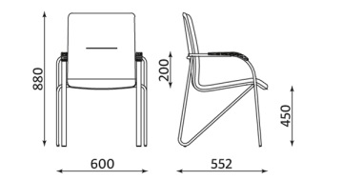 Krzesło konferencyjne z podłokietnikiem, w całości tapicerowane, stelaż chromowany, stopki dopasowane do podłogi, stalowe podłokietniki z tapicerowanymi nakładkami. Tapicerka zmywalna.Składowane w stosie. Chromowane nóżki zakończone stopkami, które chronią przed zarysowaniem podłogi. Wymagane wymiary krzesła: - wysokość siedziska 450 mm, - wysokość krzesła 880 mm, - szerokość 600 mm Kształt jak na rysunku pogladowym typu " Samba wood chrome" lub równoważny. Kolor tapicerki do uzgodnienia - minimum 10 kolorów do wyboru | 82 | Ba 6
16. | Krzesło (poradnie) | 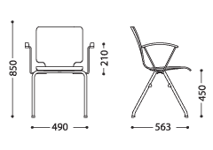 Krzesło stacjonarne na ramie na 4 nogach z podłokietnikami, z nakładką tapicerowaną na siedzisku i oparciu. Tapicerka zmywalna, stelaż chrom. Siedzisko i oparcie wykonane ze sklejki grubości 10,5 mm w każdym miejscu. Siedzisko wraz z oparciem wykonane z jednej miski z podcięciem zwężającym szerokość siedziska poniżej części lędźwiowej oparcia, zwiększającym dynamikę oparcia podczas siedzenia. Miska krzesła pokryta laminatem CPL w kolorze do uzgodnienia. Nakładka na siedzisko i oparcie demontowalna, tapicerowana tkaniną zmywalną - wypełnienie z wysokiej jakości pianki poliuretanowej, miękkiej. Chromowana konstrukcja z rury o średnicy 22x2 mm w kształcie odwróconej litery V zaopatrzona w nakładki i stopki sztaplujące. Miska siedziska połączona z ramą za pośrednictwem krążków montażowych wykonanych ze sklejki Podłokietniki o stelażu w kształcie litery „V”, z nakładką drewnianą (sklejka) wygiętą w łuk, podłokietniki wsparte | 86 | Ba 1
17. | Krzesło miękkie typu fotel | 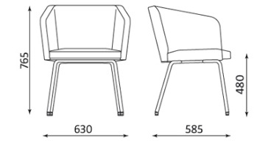 Krzesło konferencyjne z podłokietnikiem, tapicerowane siedzisko i oparcie zintegrowane z podłokietnikami. Tapicerka zmywalna, wypełnienie z wysokiej jakości pianki poliuretanowej, miękkiej. Stabilna metalowa czteroramienna podstawa chrom, wraz ze stopką samopoziomującą i chroniącą przed zarysowaniem podłogi. Wymagane wymiary : - wysokość siedziska 480 mm, - wysokość 765 mm, - szerokość 630 mm Kolorystyka tapicerki do uzgodnienia - minimum 10 kolorów do wyboru. Kształt jak na rysunku pogladowym typu "Hello! 4L chrome" lub równoważny. | 18 | Ba 8
18. | Krzesło typu ISO | 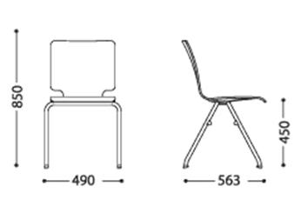 Krzesło stacjonarne na ramie na 4 nogach. Siedzisko i oparcie wykonane ze sklejki grubości 10,5 mm w każdym miejscu. Siedzisko wraz z oparciem wykonane z jednej miski ze specjalnym podcięciem zwężającym szerokość siedziska poniżej części lędźwiowej oparcia, zwiększającym dynamikę oparcia podczas siedzenia. Miska krzesła ma zostać pokryta laminatem CPL. Chromowana konstrukcja z rury o średnicy 22x2 mm. w kształcie odwróconej litery V zaopatrzona w nakładki i stopki sztaplujące. Krzesło wyposażone w plastikowe odbojniki mocowane do rury, które zabezpieczają powierzchnię siedziska i oparcia przed zniszczeniem podczas składowania w stos. Miska siedziska połączona z ramą za pośrednictwem krążków montażowych wykonanych ze sklejki. Nogi przednie i tylne wykonane z jednego elementu rury, wyposażone w stopki tworzywowe chroniące przed zarysowaniem podłogi. Wymagane wymiary krzesła: - szerokość siedziska równa szerokości oparcia 410 mm, - wysokość siedziska 450 mm, - wysokość krzesła 850 mm, - szerokość 490 mm. Dopuszczalne odchylenie na poziomie 3 % od podanych wartości Kształt jak na rysunku poglądowym typu "Axo100" lub równoważny. Meble przedstawione w poz..11, 12, 13,14, 16 i 1 | 68 | Ba 2
19. | Regał magazynowy 1000x500x1800mm. | Regał magazynowy wykonany ze stali nierdzewnej w gatunku 1.4301, wyposażony w 5 półek pełnych regulowanych. | 12 | Cc 13
20. | Regał magazynowy 1000x500x1800mm | Regał magazynowy ze stali nierdzewnej w gatunku 1.4301 , wyposażony w 5 półek perforowanych, regulacja wysokości półek wewnętrznych. | 1 | Cc 3
21. | Regał na buty 400x300x1000mm | Regał wykonany z metalu, malowany proszkowo /chrom/ i płyty MDF laminowanej. | 1 | Ce 11 b
22. | Regał na czystą odzież ochronną 300x300x1800 mm | Regał magazynowy ze stali nierdzewnej w gatunku 1.4301 , wyposażony w 5 półek perforowanych, regulacja wysokości półek wewnętrznych. | 2 | Ce 16
23. | Sofa 2 osobowa nierozkładana | 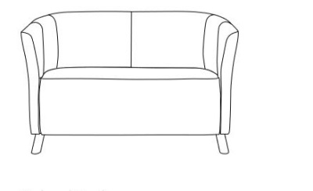 Sofa - skóra ekologiczna, wypełnienie z wysokiej jakości pianki poliuretanowej, miękkie, tapicerowane siedzisko i oparcie zintegrowane z podłokietnikami, kubełkowa forma, w całości tapicerowane. Tapicerka zmywalna. Chromowane nóżki wysokości 100mm.,zakończone stopkami, chroniącymi podłogę przed zarysowaniem. Kolorystyka tapicerki do uzgodnienia - minimum 10 kolorów do wyboru. | 14 | Aa
24. | Stół roboczy 750x750mm. | Blat wykonany z płyty trójwarstwowej, dwustronnie laminowanej, w klasie higieniczności E-1, o grubości 18 mm.,zabezpieczony obrzeżem ABS 2 mm. Stelaż stołu metalowy chromowany. Podstawa z 4 chromowanych nóg o średnicy ok. 70 mm., zakończonych stopką chroniącą podłogę przed zarysowaniem. | 1 | D001
25. | Stolik 800x800mm. | Blat wykonany z płyty trójwarstwowej, dwustronnie laminowanej, w klasie higieniczności E-1, o grubości 18 mm.,zabezpieczony obrzeżem ABS 2mm. Stelaż stołu metalowy chromowany. Podstawa z 4 chromowanych nóg o średnicy ok. 70 mm., zakończonych stopką chroniącą podłogę przed zarysowaniem. Kolor blatu do uzgodnienia - minimum 10 kolorów do wyboru. | 2 | Db 4.1
26. | Stolik dla małych dzieci '0' okrągły o średnicy blatu 750mm | 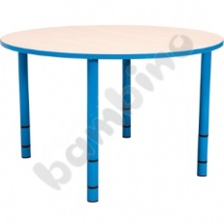 Blat stołu wykonany z płyty laminowanej, w klasie higieniczności E-1, o grubości 18 mm., wykończony kolorowym obrzeżem PCV o grubości 2 mm. Średnica blatu: 750mm. Wysokości stołu 400-580 mm. Metalowe regulowane nogi o średnica ok. 70 mm., zakończone stopką chroniącą podłogę przed zarysowaniem. Kolor stołu i nóg do uzgodnienia - minimum 10 kolorów do wyboru. Kształt jak na rysunku poglądowym. | 3 | Db 4.2a
27. | Stolik jadalniany czteroosobowy 1200x800x750mm. | Blat wykonany z płyty laminowanej obustronnie, w klasie higieniczności E-1, o grubości 18 mm, Zabezpieczony obrzeżem ABS 2 mm. Podstawa z 4 chromowanych nóg o średnicy ok. 70 mm., zakończonych stopką chroniącą podłogę przed zarysowaniem. Stelaż stołu metalowy chromowany. Kolor blatu do uzgodnienia - minimum 10 kolorów do wyboru. | 13 | Db 3.2
28. | Stolik jadalniany dwuosobowy 600x800x750mm. | Blat wykonany z płyty laminowanej obustronnie, w klasie higieniczności E-1, o grubości 18 mm.,zabezpieczony obrzeżem ABS 2mm. Podstawa z 4 chromowanych nóg o średnicy ok. 70 mm., zakończonych stopką chroniącą podłogę przed zarysowaniem. Stelaż stołu metalowy chromowany. Kolor blatu do uzgodnienia - minimum 10 kolorów do wyboru. | 6 | Db 2.1
29. | Stolik kawowy okrągły o średnicy 600mm. | 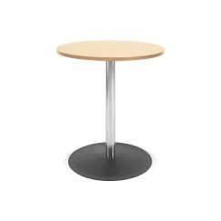 Blat okrągły o średnicy 600mm., wykonany z płyty trójwarstwowej dwustronnie laminowanej w klasie higieniczności E-1, o grubości18 mm. Zabezpieczony obrzeżem ABS 2mm. Stelaż metalowy chromowany. Podstawa stołu złożona ze stalowej stopy o średnicy ok. 450mm., nogi wykonanej z metalowej chromowanej rury o średnicy ok. 70mm. i wysokość 580 mm. Kolor blatu do uzgodnienia - minimum 10 kolorów do wyboru. | 5 | Db 2.2
30. | Stolik kawowy prostokątny 800x600x490mm. | Blat wykonany z płyty laminowanej obustronnie, w klasie higienicznej E-1, o grubości.18mm. Zabezpieczony obrzeżem ABS 2mm. Podstawa z 4 chromowanych nóg o średnicy ok. 70 mm., zakończonych stopką chroniącą podłogę przed zarysowaniem. . Kolor blatu do uzgodnienia - minimum 10 kolorów do wyboru. | 15 | Db 2.1
31. | Stół konferencyjny 1600x1000x750mm. | 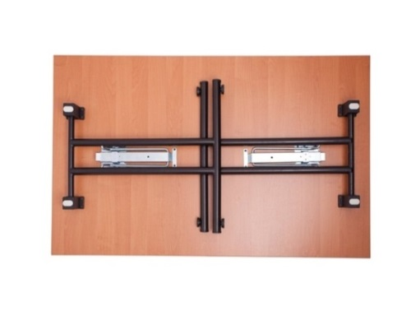 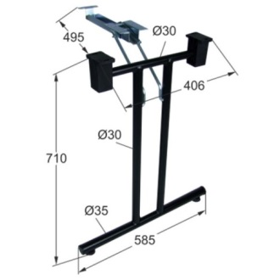 Blat z płyty trójwarstwowej laminowanej obustronnie, w klasie higienicznej E-1, o grubości 36 mm. Zabezpieczony obrzeżem ABS 2mm. Stelaż metalowy składany: z dwóch nóg i mechanizmu składajacego. Nogi wykonane ze stali o średnicy 35mm., malowana proszkowo, kolor chrom, zakończone stopką chroniącą podłogę przed zarysowaniem. Po złożeniu możliwość sztaplowania stołów w stosy. | 2 | Db 1.3 |  | 0
32. | Stół konferencyjny 2100x1000x750mm | Blat wykonany z płyty trójwarstwowej dwustronnie laminowanej, w klasie higieniczności E-1, o grubości min.36 mm. Zabezpieczony obrzeżem ABS 2mm. Podstawa stołu wykonana ze stali pokrytej chromowaną powłoką galwaniczną o 4 nogach średnicy 70 mm. Nogi zakończone stopkami, chroniącymi podłogi przed zarysowaniem. Kolor blatu do uzgodnienia - minimum 10 kolorów do wyboru. | 3 | Db 1.3
33. | Stół okrągły o średnicy 850mm. | 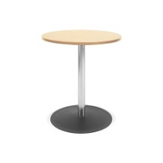 Blat okrągły wykonany z płyty trójwarstwowej dwustronnie laminowanej w klasie higieniczności E-1, grubości 18 mm. Zabezpieczony obrzeżem ABS 2mm. Stelaż metalowy chromowany. Podstawa stołu złożona ze stalowej stopy i pojedynczej nogi, wykonanej ze stalowej chromowanej rury o średnicy około 70 mm., zabezpieczona przed zarysowaniem podłogi. Kolor blatu do uzgodnienia - minimum 10 kolorów do wyboru. Wysokość stołu dopasowana do krzeseł z pozycji 15. | 4 | Db 1.3
34. | Szafa magazynowa zamykana na leki 900x420x1800mm. | Szafa dwudzielna, metalowa, drzwi przeszklone w górnej części, dolna części drzwi pełne. Szafa wykonana z blachy czarnej, malowana farbą proszkową na biało. Szafa wyposażona w dwa zamki baskwilowe w części górnej przeszklonej i dolnej. Góra szafy z dwiema półkami, dół z jedną półką regulowaną. Zawiasy typu Blum. Chromowane nóżki wysokości 100mm., zakończone stopkami chroniącymi podłogę przed zarysowaniem. | 5 | Ca 5d
35. | Szafa na dokumenty 800x400x1940mm. | 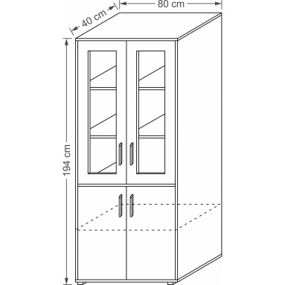 Szafa na dokumenty czterodrzwiowa. Wieniec dolny i górny wykonane z płyty obustronnie laminowanej w klasie higieniczności E-1 o grubości 25mm. Korpus i fronty wykonane z płyty obustronnie laminowanej w klasie higieniczności E-1 o grubości 18 mm. Wszystkie wąskie krawędzie wieńców oraz przednia krawędź półek oklejone obrzeżem ABS o grubości 2 mm. Ściana tylna wykonana z płyty pokrytej melaminą w kolorze szafy wpuszczana w boki i wieńce. Szafa wyposażona w dwa zamki baskwilowe w części górnej przeszklonej i dolnej. | 52 | Ca 4.1
36. | Szafka na klucze 380x140x550mm., 380x80x550mm. | 1 szafka na 200 kluczy z zawieszkami 4 szafki na 50 kluczy z zawieszkami Szafka wisząca,stalowa zamykana na klucz z numeracją miejsc. Ruchome listwy z haczykami umożliwiające dopasowanie długości do rozmiaru klucza Drzwi wyposażone w zamek cylindryczny z dwoma kluczami, który funkcjonuje jako klamka. Kolor do ustalenia. | 5
37. | Szafa ubraniowa | Szafa ubraniowa, dwusegmentowa, metalowa, zamykana na kluczyk, dwudrzwiowa, z pionową przegrodą. Nóżki wysokości 100mm., zakończone stopkami chroniącymi podłogę przed zarysowaniem. Wyposażenie: drążek z wieszakami, półka nad drążkiem, lustro, haczyk na drzwiach. Zamek cylindryczny ryglujący drzwi w 3 punktach. Wykonanie z blachy stalowej, malowanej proszkowo lakierem wysokiej jakości, łatwozmywalna. Kolor korpusu do uzgodnienia - minimum 10 kolorów do wyboru | 1 | Ss pom gosp
38. | Szafa kartotekowa -Szuflady podwójne - B5 | Szafa kartotekowa o wymiarach ok. 1280x600x630mm., 5-cio szufladowa na rząd dokumentów formatu B5 poziomo. Korpus szafki wykonany z blachy stalowej gr. 0,8 mm, fronty szuflad z blachy gr. 1,0 mm, Wieniec dolny z blachy ocynkowanej, pozostałe części szuflad z blachy gr. 0,8 mm. Szuflada na prowadnicach kulkowych o pełnym wysuwie, z zabezpieczeniem przed wypadaniem. Centralne | 26 | Aca 7
39. | Szafa kartotekowa -Szuflady pojedyncze - B5 | Szafa kartotekowa o wymiarach ok. 1280x350x630mm., 5-cio szufladowa na rząd dokumentów formatu B5 poziomo. Korpus szafy wykonany z blachy stalowej gr. 0,8 mm, fronty szuflad z blachy gr. 1,0 mm, Wieniec dolny z blachy ocynkowanej, pozostałe części szuflad z blachy gr. 0,8 mm. Szuflada na prowadnicach kulkowych o pełnym wysuwie, z zabezpieczeniem przed wypadaniem. Centralne ryglowani | 4 | Ca 7
40. | Szafa kartoteczna 1200x435x2000mm | Szafa wykonana z blachy stalowej o gr. 0,7mm.. Drzwi skrzydłowe ze schowanymi zawiasami. Uchwyty drzwiowe z zamkami zabezpieczającymi w dwóch punktach. Półki przestawne co 25mm. Dostosowana do teczek zawieszkowych. Szafa wyposażona w ślizgacze ułatwiające przesuwanie teczek wewnątrz szafy. Dopuszczalne obciążenie półek - 60 kg. Kolor do uzgodnienia - minimum 10 kolorów. | 10
41. | Szafka na sprzęt RTV 1700x400x650mm. | Szafka na sprzęt RTV podzielona na trzy segmenty. Dwa zewnętrzne segmenty szafki wyposażone w jedną półkę z drzwiczkami. Drzwiczki pełne z zamkiem baskwilowym, zawiasem typu Blum i uchwytem satynowym, z cichym domykiem. Środkowy segment posiada dwie szuflady wyposażone w zamek z centralną listwą zamykającą z funkcją blokady jednoczesnego wysuwu. Szuflady zawieszone na prowadnicach z 75% wysuwem. Wykonana z obustronnie laminowanej płyty w klasie higieniczności E-1, grubości 18 mm. Krawędzie zabezpieczone obrzeżem ABS grubości 2 mm. | 1 | sala terapeutyczna
42. | Szafa na torby pielęgniarskie 600x300x1300mm | Szafa na torby pielęgniarski / wymiar torby 560x250x300mm./ Szafa czterodrzwiczkowa podzielona na dwa segmenty (góra,dół) z poziomą przegrodą, w każdym segmencie półka. Wykonana z obustronnie laminowanej płyty w klasie higieniczności E-1, grubości 18 mm. Krawędzie zabezpieczone obrzeżem ABS grubości 2 mm. Zawiasy typu Blum. Drzwi pełne z zamkiem baskwilowym i uchytem satynowym. | 1 | gab. Pielęgniarki środowiskowej
43. | Szafka szatniowa z ławką 320 mm. 1 moduł 300x550x1800mm. 2 moduły 600x550x1800mm. 3 moduły 900x550x1800mm. 4 moduły1200x5500x1800mm. | 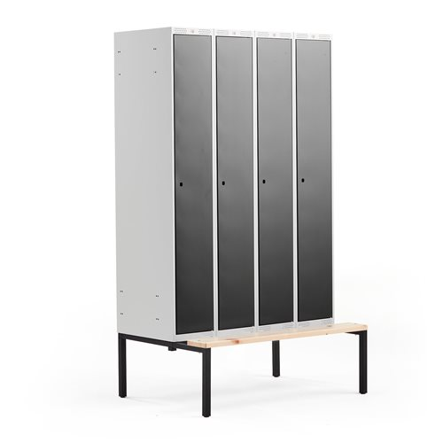 Metalowa szafka szatniowa, zamykana na elektroniczny zamek szyfrowy z indywidualnym kodem PIN. Malowana proszkowo, każda komora z podziałem na czyste/brudne ubrania, posadowiona na ławce. Drzwi prawostronne. Łatwa w utrzymaniu czystości perforacja. Gładkie półki, łatwe w czyszczeniu. Drzwi wyposażone w zabezpieczenie przed szerokim otwarciem i gumową amortyzację zapewniejającą ciche zamykanie. Wymagana wentylacja poprzez perforację w górnej, dolnej części drzw oraz w dnie szafy, wymuszające | 81 | Cg 2.1, Cg 3.a
44. | Szafka wisząca 600x350x720mm. | Szafka wisząca jednodrzwiowa, z dwiema półkami. Drzwi pełne, font z płyty MDF laminowanej, gr. 18 mm., w klasie higieniczniści E - 1. Uchwyty satynowe do wyboru. Kolor do ustalenia. | 1
 |  | Razem:
 | Uwaga: | Tapicerka krzeseł musi spełniac wymagania;
 |  | warstwa wierzchna: 100% winyl
 |  | podkład: 100% polister Hi-Loft
 |  | gramatura: 685 g/m2
 |  | odporność na ścieranie: 300 000 cykli Martindale
 |  | trudnozapalność: EN 1021-1, EN 1021-2, DIN 4102 B1, NF P 92-503 M2
 |  | wysoka ochrona bakteryjna i przeciwgrzybiczna - Permablok3
 |  | przyjazna dla środowiska naturalna ochrona antybakteryjna zapobiegajaca powstawaniu przykrego zapachu oraz uciązliwych plam (technologia wzbogacona jonami srebra)

 | Opis mebli | OGÓLNE UWAGI:
 |  | Dopuszcza się odstepstwo od wskazanych wymiarów (+/- 2%)
 |  | Meble należy wykonać z płyty trzywarstwowej dwustronnie laminowanej wg DIN68765 o gęstości 650-690 kg/m3 zgodnie z normą PN-EN14322 w klasie higieniczności E1.
 |  | Wymagany jest pionowy układ słojów z zachowaniem rysunku dekoru płyty laminowanej.
 |  | Wszystkie wąskie krawędzie zabezpieczyć obrzeżem ABS o grubości 2 mm. Krawędzie obrzeża muszą być zaokrąglone w taki sposób, by uzyskać idealny i gładki promień. Do klejenia obrzeży zastosować klej poliuretanowy wodoodporny, który daje trwałą, cienką i elastyczną spoinę i podwyższa trwałość mebli – ( wymagane sprawozdanie z badań odporności obrzeży na działanie wody i na odrywanie )
 |  | Do połączeń korpusów mebli zastosować złącza mimośrodowe metalowe z niklowaną częścią zaciskową fi 15 oraz metalowo-tworzywową częścią rozprężną. Część rozprężna gwarantująca trwałość połączenia oraz szybkość montażu i demontażu bez uszczerbku dla trwałości (sztywności) wyrobów. Otwory widoczne po montażu mebli, łby śrub i wkrętów powinny być maskowane zaślepkami w kolorze płyty meblowej.
 |  | Zastosować okucia meblowe dobrej jakości, gwarantującej długotrwały i bezawaryjny okres użytkowania, firmy Blum.Drzwi powinny być osadzone na samodomykających zawiasach z cichym domykiem o kącie rozwarcia min. 110 stopni testowane na 40.000 cykli otwarcie – zamknięcie. Prowadnik przykręcać na eurowkręty.Drzwi szaf montować na zawiasach typu puszkowego w ilości 3 sztuk na skrzydło.
 |  | Wszystkie drzwi zamykane na zamek patentowy z kluczem łamanym - dwa numerowane klucze o zmienności kombinacji 1:10000, z których jeden jest wykonany z „łamanym” uchwytem gwarantującym bezpieczeństwo użytkowania (uniemożliwia przypadkowe złamanie klucza umieszczonego w zamku). We wszystkich kontenerach i komodach z szufladami zastosować zamki patentowe centralne z kluczem łamanym.
 |  | W meblach zastosować uchwyty satynowe 2– punktowe o dł.19cm,
 |  | Półki w szafach muszą mieć możliwość regulacji wysokości. Półki mocowane systemem zapadkowym, uniemożliwiającym ich przypadkowe wysunięcie. Odległość między półkami zgodna z międzynarodowym standardem OH (327 mm).
 |  | Wszystkie elementy wymagające poziomowania muszą być wyposażone w regulatory poziomowania.
 |  | Wszystkie elementy metalowe /stelaże, profile/ powinny być malowane proszkowo na kolor aluminium, RAL 9006 o strukturze chropowatej, bardziej odpornej na zarysowania.
 |  | Wszystkie meble powinny być fabrycznie nowe z trwałym oznaczeniem producenta w postaci metalowej tabliczki. Meble dostarczać kompletne w całości.
 |  | Przy montażu końcowym meble należy wypoziomować oraz zabezpieczyć (tam gdzie jest to konieczne) przed przesunięciami ( skręcić poszczególne elementy lub przytwierdzić do ściany).
 |  | Meble należy wykonać profesjonalnie, zgodnie ze sztuką stolarską z zachowaniem wysokiej jakości, estetyki i trwałości wykonania. Wszystkie użyte materiały do wykonania mebli muszą być dopuszczone do obrotu na terytorium RP, posiadać wszelkie wymagane przez przepisy prawa świadectwa, certyfikaty, atesty, deklaracje zgodności, oraz spełniać wszelkie wymagane przez przepisy prawa wymogi w zakresie norm bezpieczeństwa.
 |  | Przed przystąpieniem do realizacji Wykonawca powinien dokonać wizji pomieszczeń oraz sprawdzić wymiary mebli, dokonując niezbędnych uzgodnień oraz nanieść poprawki w razie uzasadnionej potrzeby.

 |  | OPIS TECHNICZNY BIUREK
 |  | Blaty – wykonać z płyty laminowanej grubości 25 mm, wąskie krawędzie oklejać obrzeżem PCV o grubości 2 mm.
 |  | W biurkach uwzględnić poziome prowadzenie kabli w postaci metalowej rynny, a w blatach i nogach uwzględnić przelotki.
 |  | W stołach na stelażu metalowym zastosować stelaż oparty na nogach metalowych malowanych proszkowo fi50 z ramą pośrednią, nogi wyposażone w chromowane regulatory wysokości w zakresie 740 – 755 mm. W biurkach kształtowych wolnostojących zalecane jest zastosowanie dodatkowej nogi pojedynczej podpierającej.
 |  | Biurka wyposażone w szuflady na klawiaturę wykonane z płyty grubości 18 mm na prowadnicy o szerokości 550 mm, głębokości 350 mm, a wózki na jednostkę centralną wyposażone w kółka.

 |  | OPIS TECHNICZNY KONTENERÓW
 |  | Korpus, drzwi i półki wykonać z płyty laminowanej o grubości 18 mm, wieniec górny z płyty o grubości 18mm (niski) lub 25 mm (wysoki). Korpus kontenera trwale połączony na kołki drewniane.
 |  | Krawędzie korpusu zabezpieczyć okleiną PCV o grubości 1 mm, blaty i fronty - o grubości 2 mm.
 |  | Zastosować szuflady metalowe wyposażone w prowadnice rolkowe z mechanizmem cichego domyku z możliwością montażu organizera wewnątrz szuflady. Szuflady zamykać zamkiem centralnym z kluczem łamanym Drzwiczki zamykać na zamek z kluczem łamanym.
 |  | W kontenerach mobilnych zastosować kółka obrotowe, w tym dwa z hamulcem.
 |  | W kontenerach stacjonarnych zastosować stopki regulowane w zakresie 740 – 755 mm.
 |  | Zastosować uchwyty satynowe 2 – punktowe o dł.19cm

 |  | OPIS TECHNICZNY SZAF
 |  | Korpus i drzwi szafy wykonać z płyty laminowanej o grubości 18 mm, wieniec górny, dolny i półki z płyty o grubości 25 mm.
 |  | Krawędzie korpusu zabezpieczyć okleiną PCV o grubości 1 mm, wieńca i fronty - o grubości 2 mm
 |  | Korpus łączyć na złącza mimośrodowe.
 |  | Drzwi osadzić na samodomykających zawiasach z cichym domykiem o kącie rozwarcia min. 110 stopni testowane na 40.000 cykli otwarcie – zamknięcie. Zastosować uchwyty satynowe 2 – punktowe o dł.19cm
 |  | W wieńcu dolnym zastosować stopki z regulacją wysokości od wewnątrz w zakresie 15mm.,wpuszczane w wieniec dolny. Drzwi zamykać na zamek patentowy z kluczem łamanym. Nadstawki – koniecznie mocować do ściany

 |  | W celu potwierdzenia, że oferowane wyroby odpowiadają wymaganiom określonym przez Zamawiającego , Wykonawca wraz z dostawą mebli dostarczy n/w dokumenty :

 |  | 1. Atest higieniczny na płytę trójwarstwową dwustronnie laminowaną potwierdzający klasę higieniczności E1 oraz atest higieniczny na obrzeże meblowe ABS.
 |  | 2. Atest higieniczny na wyrób gotowy potwierdzający, że przedmiot oferty może być stosowany w placówkach użyteczności publicznej.
 |  | 3. Świadectwo z badań odporności obrzeży na działanie wody i na odrywanie wystawione przez niezależna jednostkę badawczą.
 |  | 4. Świadectwo badań zgodności wyrobu z wymaganiami bezpieczeństwa wytrzymałości i trwałości zgodnie z normą:
 |  | * PN-EN 14073-2:2006 Meble biurowe - Meble do przechowywania
 |  | * PN-EN 14073-3:2006 Meble biurowe - Meble do przechowywania
 |  | * PN-EN 14074:2006 Meble biurowe - Stoły, biurka i meble do przechowywania
 |  | * PN-EN 14072: 2006 Szkło w meblach - Metody badań.
 |  | * PN-EN 527-2:2004 Meble biurowe - Stoły robocze i biurka.
 |  | * PN-EN 527-3:2004 Meble biurowe - Stoły robocze i biurka.
 |  | Wystawione przez niezależną jednostkę badawczą
 |  | 5. W celu określenia jakości i odporności stelaży metalowych i ich powłoki na zniszczenie wymagany jest dokument potwierdzający odporność powierzchni metalowych na uderzenie i szlifowanie wg. Norm PN-F-06001-2:1994 i PN-ISO 4211-4:1999 lub norm równoważnych; potwierdzenie przez jednostkę certyfikującą, że nie ma widocznych zmian przy uderzeniu z wysokości 50mm i mniejszej oraz że przy tarciu paskami ścieralnymi powłoka wytrzymuje co najmniej 700 obrotów.

 |  | Wraz z ofertą należy dostarczyć do oceny przez Komisję następujące produkty ( w skali 1:1): Poz. 7 fotel obrotowy z podłokietnikiem, Poz. 9 kontenerek mobilny z piórnikiem, Poz. 11 krzesło poczekalnia, 2 siedziska. W zakresie pozostałych produktów, wzory mebli w formie kart produktu z rysunkiem poglądowym, katalogi lub fotografie

 |  | Do oferty należy dołączyć Oświadczenie Wykonawcy, że wszystkie dostarczone meble będą posiadać wymagane atesty, świadectwa, normy i certyfikaty.

